Hoja1
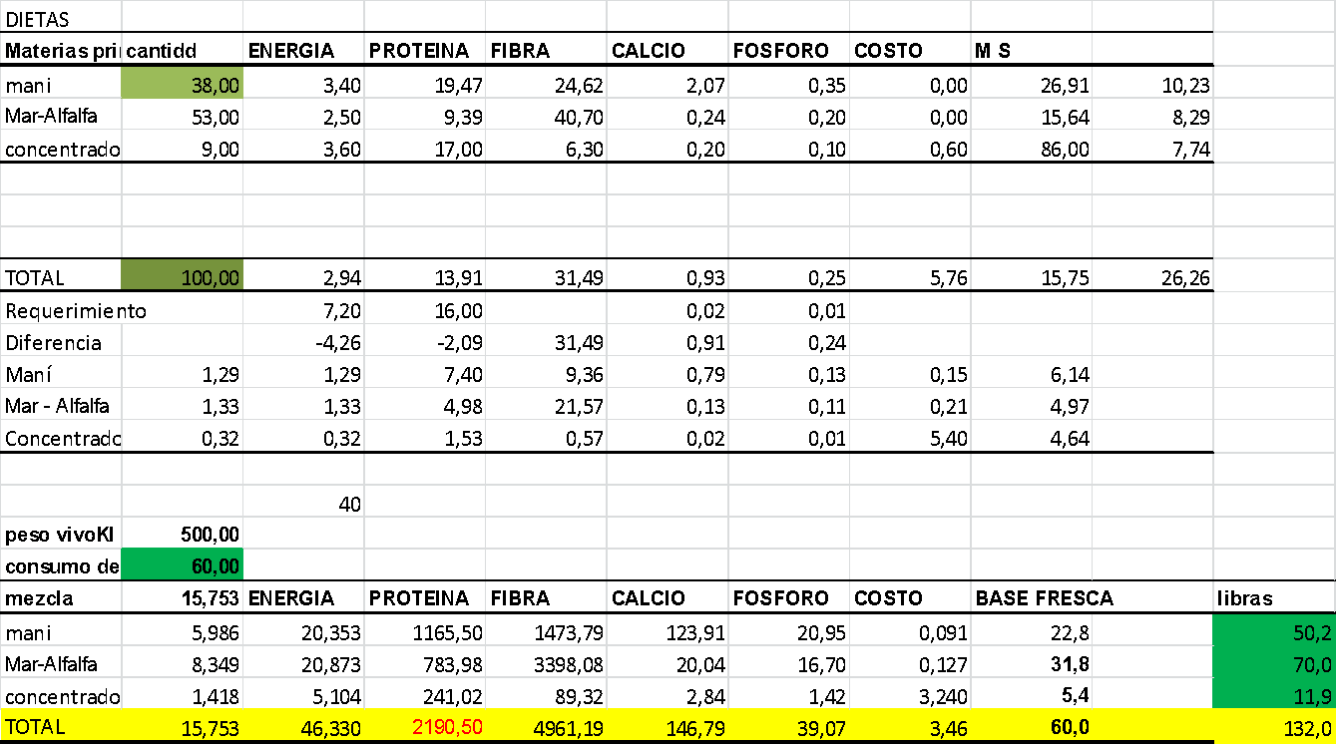
DIETAS
Materias primas | cantidd | ENERGIA | PROTEINA | FIBRA | CALCIO | FOSFORO | COSTO | M S
mani | 38.00 | 3.40 | 19.47 | 24.62 | 2.07 | 0.35 | 0.00 | 26.91 | 10.23
Mar-Alfalfa | 53.00 | 2.50 | 9.39 | 40.70 | 0.24 | 0.20 | 0.00 | 15.64 | 8.29
concentrado (Mcak) | 9.00 | 3.60 | 17.00 | 6.30 | 0.20 | 0.10 | 0.60 | 86.00 | 7.74

TOTAL | 100.00 | 2.94 | 13.91 | 31.49 | 0.93 | 0.25 | 5.76 | 15.75 | 26.26
Requerimiento |  | 7.20 | 16.00 |  | 0.02 | 0.01
Diferencia |  | -4.26 | -2.09 | 31.49 | 0.91 | 0.24
Maní | 1.29 | 1.29 | 7.40 | 9.36 | 0.79 | 0.13 | 0.15 | 6.14
Mar - Alfalfa | 1.33 | 1.33 | 4.98 | 21.57 | 0.13 | 0.11 | 0.21 | 4.97
Concentrado | 0.32 | 0.32 | 1.53 | 0.57 | 0.02 | 0.01 | 5.40 | 4.64

 |  | 40
peso vivoKl | 500.00
consumo de alimento libras | 60.00
mezcla | 15.753 | ENERGIA | PROTEINA | FIBRA | CALCIO | FOSFORO | COSTO | BASE FRESCA |  | libras
mani | 5.986 | 20.353 | 1165.50 | 1473.79 | 123.91 | 20.95 | 0.091 | 22.8 |  | 50.2
Mar-Alfalfa | 8.349 | 20.873 | 783.98 | 3398.08 | 20.04 | 16.70 | 0.127 | 31.8 |  | 70.0
concentrado (Mcak) | 1.418 | 5.104 | 241.02 | 89.32 | 2.84 | 1.42 | 3.240 | 5.4 |  | 11.9
TOTAL | 15.753 | 46.330 | 2190.50 | 4961.19 | 146.79 | 39.07 | 3.46 | 60.0 |  | 132.0

